Tarifas Paquetes
Paquetes de análisis |  | Tarifas Unitarias Contrato C11 0018 | Tarifas Unitarias Proceso licitatorio S14-1041 | Tarifas Unitarias Ronda Febrero de 2015 | Cantidad de Obra aproximada anual | Costo total Contrato C11 0018 | Costo total Proceso licitatorio S14-1041 | Costo total Ronda Febrero de 2015
Tabla 1. Crude Assay Tipo I. |  | $2,832,466 | $2,826,000 | $2,741,220 | 5 | $14,162,330 | $14,130,000 | $13,706,100
Tabla 2. Crude Assay Tipo II. |  | $23,653,701 | $12,000,000 | $11,640,000 | 5 | $118,268,506 | $60,000,000 | $58,200,000
Tabla 3. Crude Assay Tipo III. |  | $39,951,600 | $25,000,000 | $24,250,000 | 5 | $199,758,000 | $125,000,000 | $121,250,000
Tabla 4. Gas Natural / GLP. |  | $212,522 | $213,000 | $206,610 | 40 | $8,500,881 | $8,520,000 | $8,264,400
Tabla 5. Análisis Fisicoquímico de Agua Formación |  | $603,900 | $531,000 | $515,070 | 150 | $90,585,017 | $79,650,000 | $77,260,500
Tabla 6. Caracterización de sólidos. |  | $5,047,398 | $3,117,000 | $3,023,490 | 150 | $757,109,711 | $467,550,000 | $453,523,500
Tabla 7. Química de superficie rompedor directo. |  | $1,168,000 | $1,000,000 | $970,000 | 15 | $17,520,000 | $15,000,000 | $14,550,000
Tabla 8. Química de superficie rompedor inverso. |  | $1,168,000 | $1,100,000 | $1,067,000 | 15 | $17,520,000 | $16,500,000 | $16,005,000
Tabla 9. Seguimiento Calidad Producción de Campo. |  | $1,785,451 | $1,651,000 | $1,601,470 | 15 | $26,781,760 | $24,765,000 | $24,022,050
Tabla 10. Compatibilidad Crudo – Producto químico. |  | $850,088 | $1,280,000 | $1,241,600 | 30 | $25,502,643 | $38,400,000 | $37,248,000
Tabla 11. Compatibilidad Agua – Producto químico. |  | $603,900 | $531,000 | $515,070 | 30 | $18,117,003 | $15,930,000 | $15,452,100
Tabla 12. Compatibilidad Sólido – Producto químico. |  | $2,304,000 | $1,217,000 | $1,180,490 | 30 | $69,120,000 | $36,510,000 | $35,414,700
Tabla 13. Desplazamiento de núcleo básico. |  | $3,875,000 | $3,548,000 | $3,441,560 | 8 | $31,000,000 | $28,384,000 | $27,532,480
Tabla 14. Desplazamiento de núcleo especial. |  | $38,725,000 | $26,675,000 | $25,874,750 | 8 | $309,800,000 | $213,400,000 | $206,998,000
Tabla 15. Medición de Tasa Crítica. |  | $15,366,000 | $15,000,000 | $14,550,000 | 8 | $122,928,000 | $120,000,000 | $116,400,000
Tabla 16. Pozo Estratigráfico. |  | EN EL CONTRATO C11 0018 NO SE CUENTA CON ESTE PAQUETE | $1,840,000 | $1,784,800 | 8 |  | $14,720,000 | $14,278,400
Tabla 17. Producción de Pozo / Daño de Formación (sólidos). |  | $3,646,800 | $2,520,000 | $2,444,400 | 15 | $54,702,000 | $37,800,000 | $36,666,000
Tabla 18. Producción de Pozo / Daño de Formación (fluidos). |  | EN EL CONTRATO C11 0018 NO SE CUENTA CON ESTE PAQUETE | $4,273,000 | $4,144,810 | 15 |  | $64,095,000 | $62,172,150
Tabla 19. Análisis de Scale. |  | $1,806,437 | $1,979,000 | $1,919,630 | 15 | $27,096,558 | $29,685,000 | $28,794,450
Tabla 20. Pruebas compatibilidad con Formulaciones químicas |  | $13,711,594 | $5,830,000 | $5,655,100 | 20 | $274,231,880 | $116,600,000 | $113,102,000
Tabla 21. Desplazamiento de núcleo, prueba con Formulaciones químicas |  | $30,732,000 | $28,000,000 | $27,160,000 | 10 | $307,320,000 | $280,000,000 | $271,600,000
Tabla 22. Desplazamiento de núcleo, prueba con lodos. |  | $30,732,000 | $28,000,000 | $27,160,000 | 5 | $153,660,000 | $140,000,000 | $135,800,000
Tabla 23. Geología. |  | $38,020,000 | $38,420,000 | $37,267,400 | 4 | $152,080,000 | $153,680,000 | $149,069,600
Tabla 24. Geoquímica de Exploración. |  | $10,299,721 | $22,340,500 | $21,670,285 | 4 | $41,198,884 | $89,362,000 | $86,681,140
Tabla 25. Tomografía digitalización. |  | EN EL CONTRATO C11 0018 NO SE CUENTA CON ESTE PAQUETE | $180,000 | $174,600 | 4 |  | $720,000 | $698,400
Tabla 26. Tomografía interpretación. |  | EN EL CONTRATO C11 0018 NO SE CUENTA CON ESTE PAQUETE | $260,000 | $252,200 | 4 |  | $1,040,000 | $1,008,800
Tabla 27. Tomografía Cálculos. |  | EN EL CONTRATO C11 0018 NO SE CUENTA CON ESTE PAQUETE | $54,140,000 | $52,515,800 | 3 |  | $162,420,000 | $157,547,400
Tabla 28. Estudio preliminar de núcleos. |  | EN EL CONTRATO C11 0018 NO SE CUENTA CON ESTE PAQUETE | $320,000 | $310,400 | 4 |  | $1,280,000 | $1,241,600
Tabla 29. Estudio petrofísico de núcleos. |  | EN EL CONTRATO C11 0018 NO SE CUENTA CON ESTE PAQUETE | $4,755,000 | $4,612,350 | 4 |  | $19,020,000 | $18,449,400
Tabla 30. Estudio especializado de núcleos. |  | EN EL CONTRATO C11 0018 NO SE CUENTA CON ESTE PAQUETE | $35,812,000 | $34,737,640 | 3 |  | $107,436,000 | $104,212,920
Tabla 31. Quimioestratigrafía y Cronología. |  | $21,600,000 | $23,100,000 | $22,407,000 | 4 | $86,400,000 | $92,400,000 | $89,628,000
Totales |  |  |  |  |  | $2,923,363,173 | $2,267,361,000 | $2,199,340,170
 |  |  |  |  |  |  | $2,573,997,000 | $2,496,777,090

 |  | Año 1 | Año 2 | Año 3 | Año 4 | Año 5 | Total
Costo licitación S14-1041 (Se asume un 4% de incremento por IPC) |  | $2,573,997,000 | $2,676,956,880 | $2,784,035,155 | $2,895,396,561 | $3,011,212,424 | $13,941,598,020
Costo total Ronda Febrero de 2015 (Sin Incremento por concepto de IPC) |  | $2,496,777,090 | $2,496,777,090 | $2,496,777,090 | $2,496,777,090 | $2,496,777,090 | $12,483,885,450

Total Pruebas especializadas y de exploración |  | %
Pruebas especializadas Ocelote (Perforación, producción) | 44% | $1,098,581,919.60 | $1,098,581,919.60 | $1,098,581,919.60 | $1,098,581,919.60 | $1,098,581,919.60 | $5,492,909,598
Pruebas especializadas LH (Perforación, producción) | 15% | $374,516,563.50 | $374,516,563.50 | $374,516,563.50 | $374,516,563.50 | $374,516,563.50 | $1,872,582,818
Pruebas especializadas LCN (Perforación, producción) | 9% | $224,709,938.10 | $224,709,938.10 | $224,709,938.10 | $224,709,938.10 | $224,709,938.10 | $1,123,549,691
Proyectos GT | 32% | $798,968,668.80 | $798,968,668.80 | $798,968,668.80 | $798,968,668.80 | $798,968,668.80 | $3,994,843,344

Resumen de descuentos Obtenidos Pruebas especiales y laboratorio
Descuento Obtenido en el proceso licitatorio S14-1041 | 22%
Descuento Adicional obtenido en la ronda - Febrero de 2015 | 3%
Descuento por congelar tarifas (No aumento del IPC en los 5 años de contrato) | 10%
Descuento total | 36%

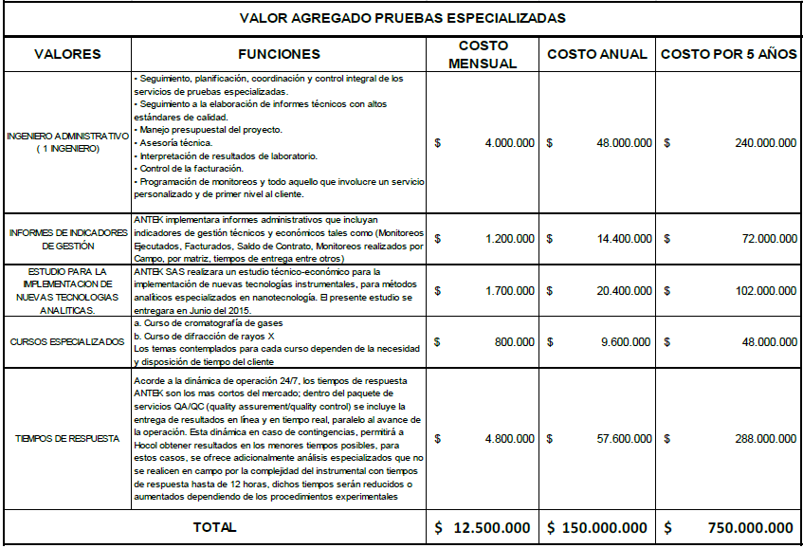
Para laboratorio de química de producción: Disminución del 18% al 14% en el AIU |  | 4% | Ambiental |  |  |  |  | Laboratorio de química de producción y pruebas especializadas
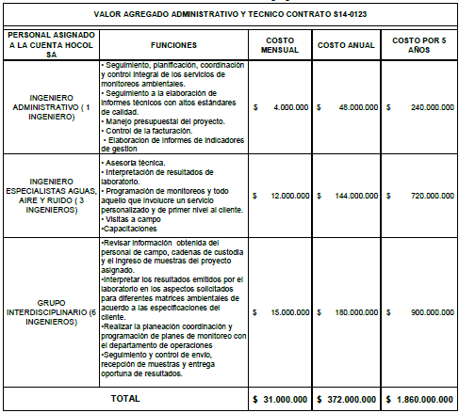
Cuantificación de beneficios Adicionales obtenidos
Ambiental para 5 años de contrato |  | $1,860,000,000
Laboratorio de química de producción y pruebas especializadas |  | $750,000,000

